Blad1
2023-06-01 | Indicatieve bruto verkoopprijs (€ ex. btw) / Prix de vente brut indicatif (€ hors TVA)

Tissue | VMZ Manual Cassette 65mm |  |  |  | VMZ Manual ZIP Cassette 85mm |  |  |  | VMZ Z-Wave Cassette 85mm |  |  |  | VMZ Z-Wave Cassette 100mm |  |  |  | VMZ Solar Cassette 85mm |  |  |  | VMZ Solar Cassette 100mm |  |  |  | VMZ Electro 230 Cassette 85mm |  |  |  | VMZ Electro 230 Cassette 100mm
 | Height < 210cm |  | Height > 210cm |  | Height < 180cm |  | Height > 180cm |  | Width < 120cm |  | Width > 120cm |  | Width < 300cm |  | Width > 300cm |  | Width < 120cm |  | Width > 120cm |  | Width < 300cm |  | Width > 300cm |  | Width < 120cm |  | Width > 120cm |  | Width < 300cm |  | Width > 300cm

Group I | cm | 50 | cm | 50 | cm | 50 | cm | 50 | cm | 50 | cm | 50 | cm | 50 | cm | 50 | cm | 50 | cm | 50 | cm | 50 | cm | 50 | cm | 50 | cm | 50 | cm | 50 | cm | 50
10% transmission | 50 | 64.80 € | 50 | 64.80 € | 50 | 294.30 € | 50 | 294.30 € | 50 | 594.00 € | 50 | 594.00 € | 50 | 696.60 € | 50 | 699.30 € | 50 | 866.70 € | 50 | 869.40 € | 50 | 1,077.30 € | 50 | 1,082.70 € | 50 | 326.70 € | 50 | 340.20 € | 50 | 434.70 € | 50 | 450.90 €

Group II | cm | 50 | cm | 50 | cm | 50 | cm | 50 | cm | 50 | cm | 50 | cm | 50 | cm | 50 | cm | 50 | cm | 50 | cm | 50 | cm | 50 | cm | 50 | cm | 50 | cm | 50 | cm | 50
1% transmission | 50 | 64.80 € | 50 | 64.80 € | 40 | 286.20 € | 180 | 426.60 € | 50 | 594.00 € | 50 | 596.70 € | 50 | 696.60 € | 50 | 702.00 € | 50 | 869.40 € | 50 | 869.40 € | 50 | 1,080.00 € | 50 | 1,082.70 € | 50 | 326.70 € | 50 | 342.90 € | 50 | 437.40 € | 50 | 453.60 €

Group III | cm | 50 | cm | 50 | cm | 50 | cm | 50 | cm | 50 | cm | 50 | cm | 50 | cm | 50 | cm | 50 | cm | 50 | cm | 50 | cm | 50 | cm | 50 | cm | 50 | cm | 50 | cm | 50
6% transmission | 50 | 67.50 € | 50 | 67.50 € | 40 | 286.20 € | 50 | 297.00 € | 50 | 599.40 € | 50 | 599.40 € | 50 | 699.30 € | 270 | 990.90 € | 50 | 872.10 € | 50 | 872.10 € | 50 | 1,082.70 € | 50 | 1,085.40 € | 50 | 332.10 € | 50 | 345.60 € | 50 | 440.10 € | 50 | 456.30 €

 |  |  |  |  |  |  |  |  | 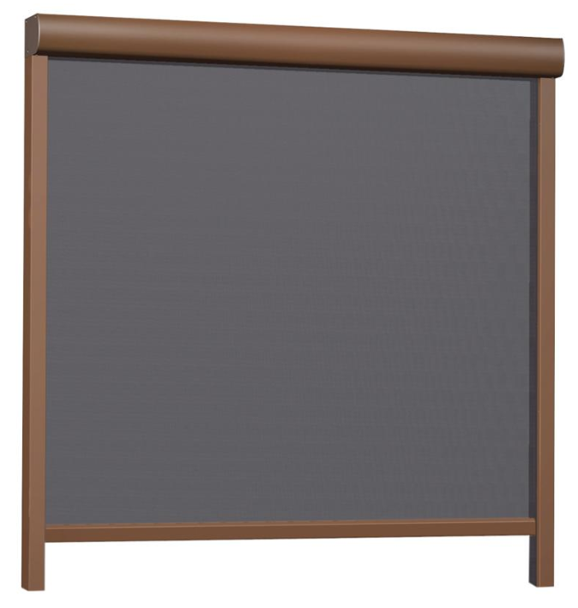 Remote and power supply not included |  |  |  |  |  |  |  | 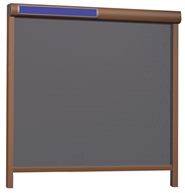 Remote not included

 | Voor montage op gevel / Pour montage en surface
Breedte / Largeur | Dagmaat / Dimension jour + 6cm |  |  |  | Dagmaat / Dimension jour + 7cm |  |  |  | Dagmaat / Dimension jour + 7cm |  |  |  | Dagmaat / Dimension jour + 7cm |  |  |  | Dagmaat / Dimension jour + 7cm |  |  |  | Dagmaat / Dimension jour + 7cm |  |  |  | Dagmaat / Dimension jour + 7cm |  |  |  | Dagmaat / Dimension jour + 7cm
Hoogte / Hauteur | Dagmaat / Dimension jour + 6,5cm |  |  |  | Dagmaat / Dimension jour + 8,5cm |  |  |  | Dagmaat / Dimension jour + 8,5cm |  |  |  | Dagmaat / Dimension jour + 10cm |  |  |  | Dagmaat / Dimension jour + 8,5cm |  |  |  | Dagmaat / Dimension jour + 10cm |  |  |  | Dagmaat / Dimension jour + 8,5cm |  |  |  | Dagmaat / Dimension jour + 10cm

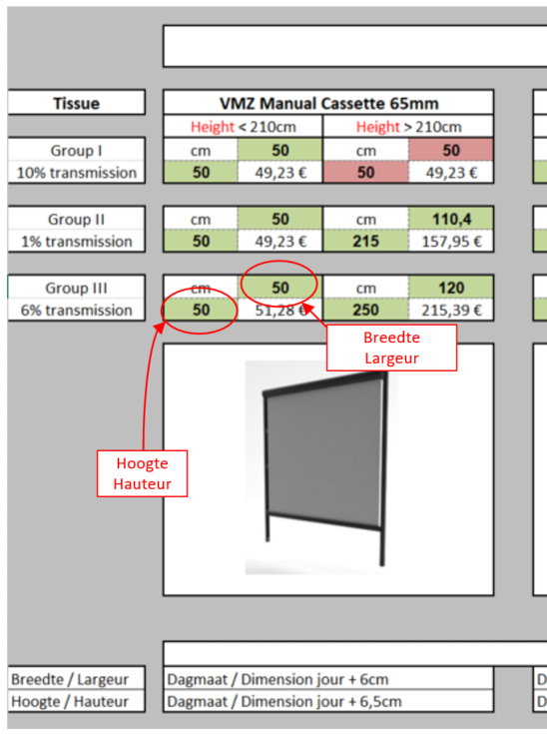
 |  |  |  |  |  |  |  | = OK | Afmeting is mogelijk / Dimension est possible

 |  |  |  |  |  |  |  | = N OK | Afmeting in niet mogelijk / Dimension n'est pas possible

 |  |  |  |  |  |  |  |  | Dus enkel indien hoogte EN breedte groen zijn is het mogelijk om de screen te produceren !

 |  |  |  |  |  |  |  |  | Donc, seulement si la hauteur ET la largeur sont vertes, il est possible de produire le screen !

